상품제안서
글로우 투톤 컬러암막 UV차단 자동 3단 우양산 | 상품코드: S48737

 |  |  |  |  |  |  | 02-713-8555 | www.synergygift.co.kr
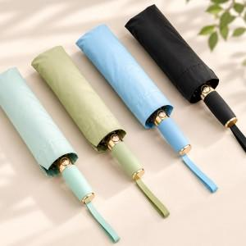

【상세/제작정보】

【인쇄/포장옵션】 | [손잡이] 실크, [손잡이] 레이저, [원단] 실크 / 포장지포장

【공급단가】 | 수량 | 30~ | 100~ | 300~ | 500~ | 1,000~
*VAT별도 | 단가 | 13,390원 | 12,660원 | 12,150원 | 11,740원 | 11,530원

【상품 URL】 | https://www.synergygift.co.kr:443/src/goods_detail.php?gdno=48737

